Gráficos Q2016
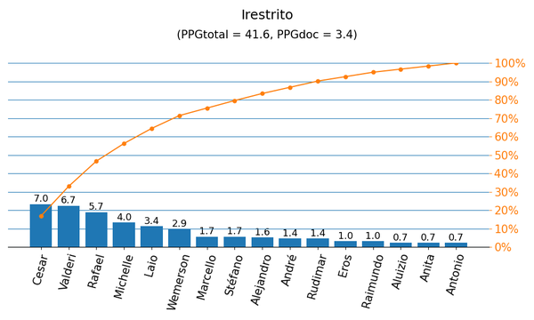
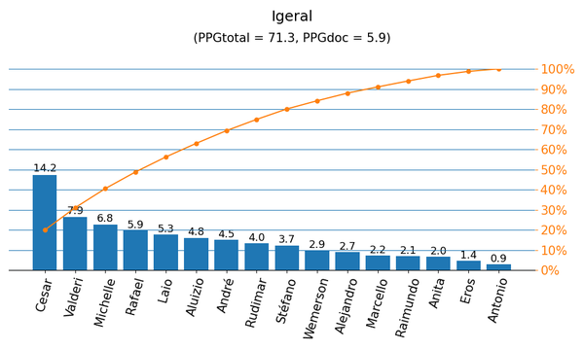

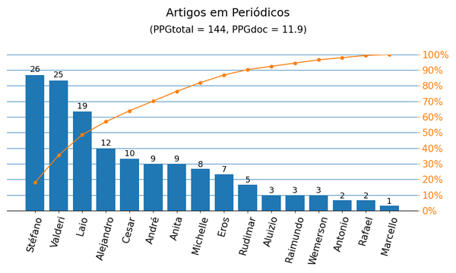
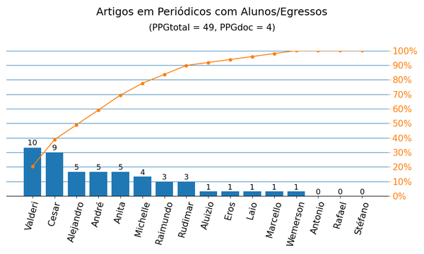

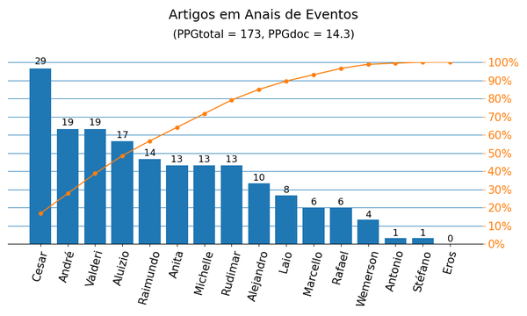
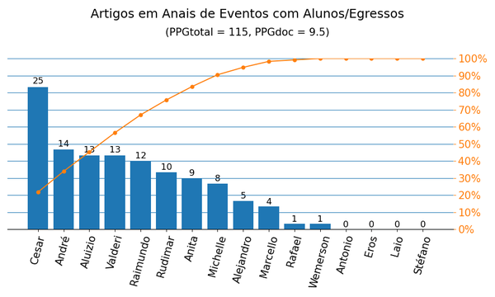

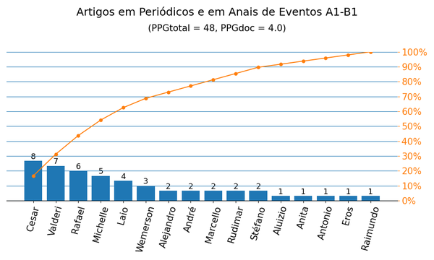
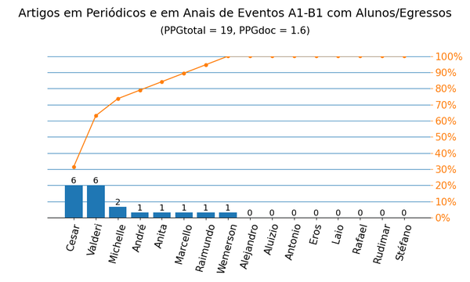

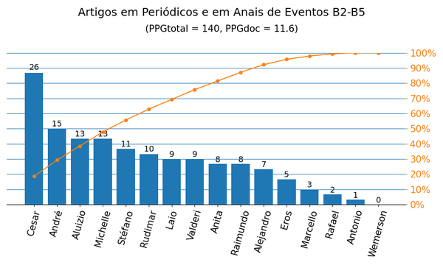
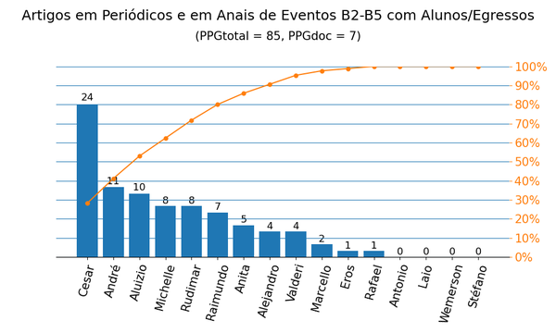

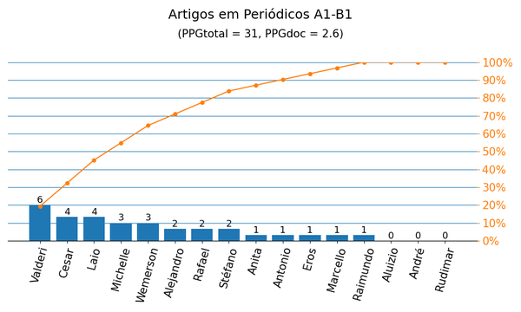
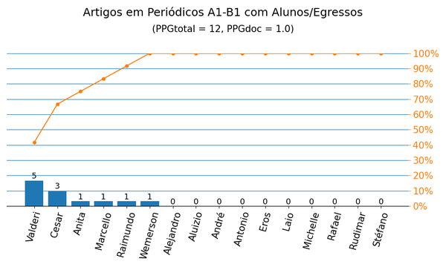

Gráficos Q2019
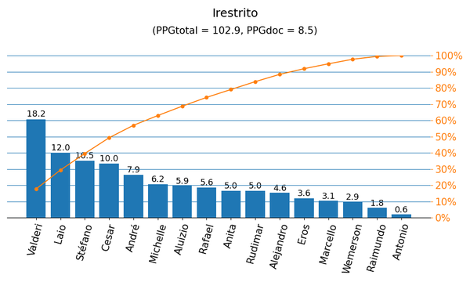
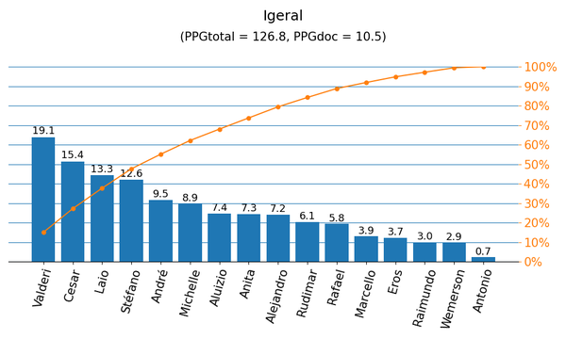

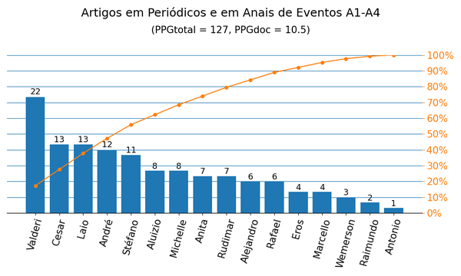
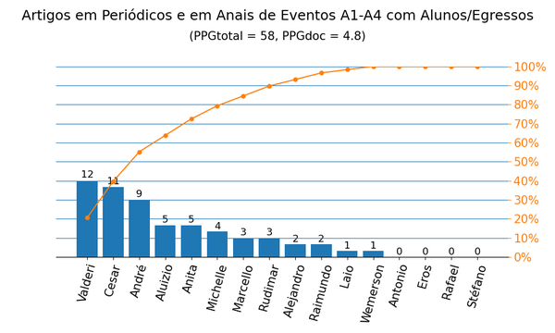

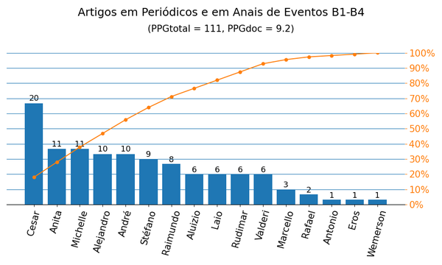
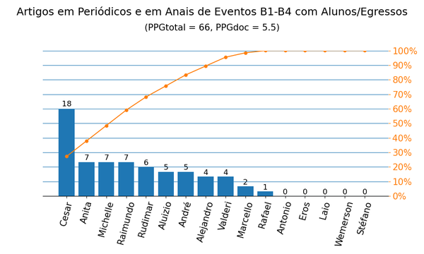

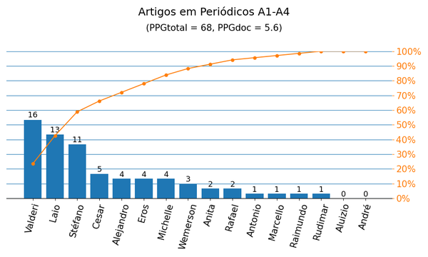
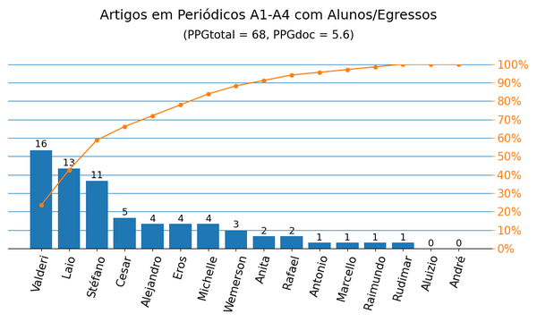

Anais|PPG
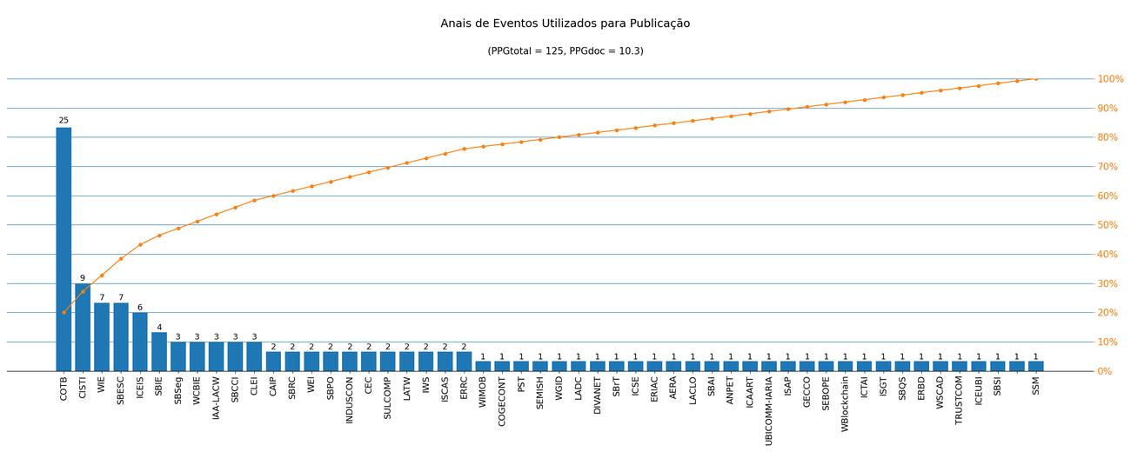
Nome de Publicação | Sigla | Qualis CC 2016 | Qualis 2019 | Quantidade | Porcentagem
SIMPÓSIO BRASILEIRO DE AUTOMAÇÃO INTELIGENTE | SBAI | B5 | B4 | 1 | 0.8%
SYMPOSIUM ON INTEGRATED CIRCUITS AND SYSTEMS DESIGN | SBCCI | B2 | A4 | 3 | 2.4%
WORKSHOP DE INFORMÁTICA NA ESCOLA | WIE | B3 | A4 | 7 | 5.6%
WORKSHOPS DO CONGRESSO BRASILEIRO DE INFORMÁTICA NA EDUCAÇÃO | WCBIE | - | B2 | 3 | 2.4%
LATIN AMERICAN TEST WORKSHOP | LATW | B2 | B2 | 2 | 1.6%
IEEE INTERNATIONAL SYMPOSIUM ON CIRCUITS AND SYSTEMS | ISCAS | A1 | A2 | 2 | 1.6%
*2020 15TH DESIGN &AMP, TECHNOLOGY OF INTEGRATED SYSTEMS IN NANOSCALE ERA (DTIS) |  | - | - | 1 | 0.8%
SIMPÓSIO BRASILEIRO DE SISTEMAS DE INFORMAÇÃO | SBSI | B2 | B1 | 1 | 0.8%
CONFERENCIA LATINOAMERICANA DE INFORMÁTICA | CLEI | B3 | B2 | 3 | 2.4%
IBERCHIP WORKSHOP | IWS | B5 | B4 | 2 | 1.6%
*CONGRESSO INTERNACIONAL DE ENGENHARIA | ICEUBI | - | - | 1 | 0.8%
INTERNATIONAL CONFERENCE ON TRUST, SECURITY AND PRIVACY IN COMPUTING AND COMMUNICATIONS | TRUSTCOM | A2 | A3 | 1 | 0.8%
IBERIAN CONFERENCE ON INFORMATION SYSTEMS AND TECHNOLOGIES | CISTI | - | A4 | 9 | 7.2%
COMPUTER ON THE BEACH | COTB | B4 | B3 | 25 | 20.0%
INTERNATIONAL CONFERENCE ON ENTERPRISE INFORMATION SYSTEMS | ICEIS | B2 | A3 | 6 | 4.8%
BRAZILIAN SYMPOSIUM ON COMPUTING SYSTEM ENGINEERING | SBESC | B2 | B1 | 7 | 5.6%
SIMPÓSIO EM SISTEMAS COMPUTACIONAIS DE ALTO DESEMPENHO | WSCAD | B3 | B1 | 1 | 0.8%
*CONGRESO INTERAMERICANO DE COMPUTACIÓN APLICADA A LA INDUSTRIA DE PROCESOS | CAIP | - | - | 2 | 1.6%
SIMPÓSIO BRASILEIRO EM SEGURANÇA DA INFORMAÇÃO E DE SISTEMAS COMPUTACIONAIS | SBSeg | B3 | B1 | 3 | 2.4%
SIMPÓSIO BRASILEIRO DE INFORMÁTICA NA EDUCAÇÃO | SBIE | B1 | A3 | 4 | 3.2%
INTERNATIONAL CONFERENCE ON INDUSTRY APPLICATIONS | INDUSCON | B4 | B3 | 2 | 1.6%
SIMPÓSIO BRASILEIRO DE PESQUISA OPERACIONAL | SBPO | B4 | B3 | 2 | 1.6%
*ESCOLA REGIONAL DE BANCO DE DADOS | ERBD | - | - | 1 | 0.8%
SIMPÓSIO BRASILEIRO DE QUALIDADE DE SOFTWARE | SBQS | B3 | B1 | 1 | 0.8%
IEEE PES INNOVATIVE SMART GRID TECHNOLOGIES | ISGT | - | A3 | 1 | 0.8%
IEEE INTERNATIONAL CONFERENCE ON TOOLS WITH ARTIFICIAL INTELLIGENCE | ICTAI | B1 | A3 | 1 | 0.8%
*CONGRESSO DE PESQUISA E ENSINO EM TRANSPORTES | ANPET | - | - | 1 | 0.8%
*WORKSHOP EM BLOCKCHAIN: TEORIA, TECNOLOGIAS E APLICAÇÕES | WBlockchain | - | - | 1 | 0.8%
*SIMPÓSIO DE ESPECIALISTAS EM PLANEJAMENTO DA OPREAÇÃO E EXPANSÃO ELÉTRICA | SEBOPE | - | - | 1 | 0.8%
* IAA LATIN AMERICA CUBESAT WORKSHOP | IAA-LACW | - | - | 3 | 2.4%
GENETIC AND EVOLUTIONARY COMPUTATION CONFERENCE | GECCO | A1 | A2 | 1 | 0.8%
INTERNATIONAL CONFERENCE ON INTELLIGENT SYSTEM APPLICATIONS TO POWER SYSTEMS | ISAP | B4 | B3 | 1 | 0.8%
SIMPÓSIO BRASILEIRO DE REDES DE COMPUTADORES E SISTEMAS DISTRIBUÍDOS | SBRC | B2 | A4 | 2 | 1.6%
IARIA INTERNATIONAL CONFERENCE ON MOBILE UBIQUITOUS COMPUTING, SYSTEMS, SERVICES AND TECHNOLOGIES | UBICOMM-IARIA | B5 | B4 | 1 | 0.8%
IEEE CONGRESS ON EVOLUTIONARY COMPUTATION | CEC | A1 | A1 | 2 | 1.6%
INTERNATIONAL CONFERENCE ON AGENTS AND ARTIFICIAL INTELLIGENCE | ICAART | B1 | A4 | 1 | 0.8%
WORKSHOP DE GESTÃO DE IDENTIDADES DIGITAIS | WGID | - | B4 | 1 | 0.8%
*CONGRESSO DE GESTÃO E CONTROLADORIA | COGECONT | - | - | 1 | 0.8%
WORKSHOP SOBRE EDUCAÇÃO EM COMPUTAÇÃO | WEI | B3 | A4 | 2 | 1.6%
INTERNATIONAL CONFERENCE ON PRIVACY, SECURITY AND TRUST | PST | B1 | A4 | 1 | 0.8%
SEMINÁRIO INTEGRADO DE SOFTWARE E HARDWARE | SEMISH | B4 | B1 | 1 | 0.8%
IEEE INTERNATIONAL CONFERENCE ON WIRELESS AND MOBILE COMPUTING, NETWORKING AND COMMUNICATIONS | WIMOB | A2 | A3 | 1 | 0.8%
ACM SYMPOSIUM ON DEVELOPMENT AND ANALYSIS OF INTELLIGENT VEHICULAR NETWORKS AND APPLICATIONS | DIVANET | B2 | B2 | 1 | 0.8%
SIMPÓSIO BRASILEIRO DE TELECOMUNICAÇÕES E PROCESSAMENTO DE SINAIS | SBrT | - | B4 | 1 | 0.8%
INTERNATIONAL CONFERENCE ON SOFTWARE ENGINEERING | ICSE | A1 | A1 | 1 | 0.8%
*ENCUENTRO REGIONAL IBEROAMERICANO DEL CIGRE | ERIAC | - | - | 1 | 0.8%
LATIN-AMERICAN SYMPOSIUM ON DEPENDABLE COMPUTING | LADC | B3 | B2 | 1 | 0.8%
LATIN AMERICAN CONFERENCE ON LEARNING OBJECTS AND TECHNOLOGIES | LACLO | B3 | B2 | 1 | 0.8%
*ANNUAL MEETING OF THE AMERICAN EDUCATIONAL RESEARCH ASSOCIATION | AERA | - | - | 1 | 0.8%
*CONGRESSO SUL BRASILEIRO DE COMPUTAÇÃO | SULCOMP | - | - | 2 | 1.6%
*ESCOLA REGIONAL DE REDES DE COMPUTADORES | ERRC | - | - | 2 | 1.6%
SOUTH SYMPOSIUM ON MICROELECTRONICS | SSM | - | B4 | 1 | 0.8%

Métrica CC 2016 | Qtd. | Qtd. %
Quantidade de eventos diferentes | 52 | 100.0%
Quantidade de eventos A1-B1 | 10 | 19.2%
Quantidade de eventos B2-B5 | 23 | 44.2%
Quantidade de eventos Não Qualis | 19 | 36.5%

Métrica 2019 | Qtd. | Qtd. %
Quantidade de eventos diferentes | 52 | 100.0%
Quantidade de eventos A1-A4 | 17 | 32.7%
Quantidade de eventos B1-B4 | 22 | 42.3%
Quantidade de eventos Não Qualis | 13 | 25.0%

Periódicos|PPG
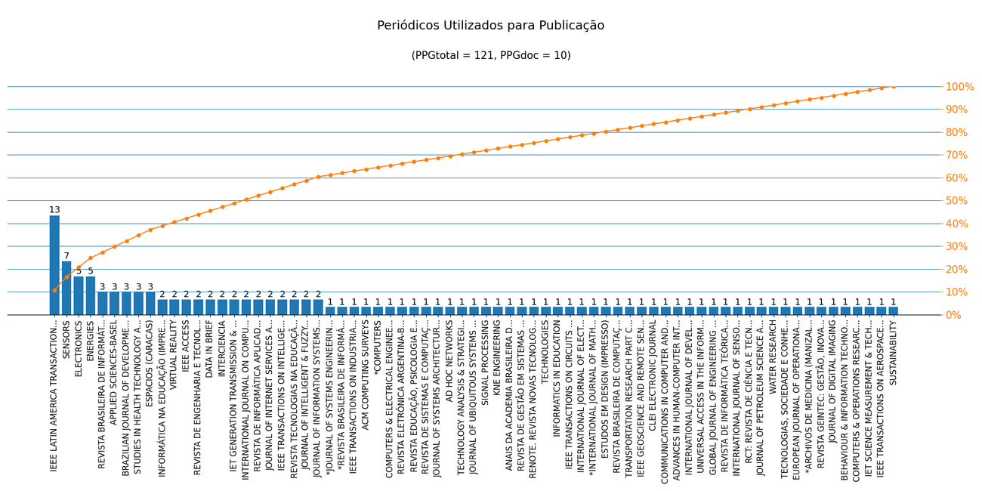
Nome de Publicação | ISSN | Qualis CC 2016 | Qualis 2019 | Scopus 2019 | Quantidade | Porcentagem
REVISTA BRASILEIRA DE INFORMÁTICA NA EDUCAÇÃO | 1414-5685 | B3 | B3 | - | 3 | 2.5%
JOURNAL OF DIGITAL IMAGING | 0897-1889 | B1 | A4 | Q1 | 1 | 0.8%
SENSORS | 1424-8220 | A1 | A1 | Q1 | 7 | 5.8%
IEEE LATIN AMERICA TRANSACTIONS | 1548-0992 | B4 | B2 | Q2 | 13 | 10.7%
JOURNAL OF INTELLIGENT & FUZZY SYSTEMS | 1064-1246 | B1 | A2 | Q1 | 2 | 1.7%
IEEE GEOSCIENCE AND REMOTE SENSING LETTERS | 1545-598X | A2 | A2 | Q1 | 1 | 0.8%
BRAZILIAN JOURNAL OF DEVELOPMENT | 2525-8761 | - | B2 | - | 3 | 2.5%
CLEI ELECTRONIC JOURNAL | 0717-5000 | B5 | C | - | 1 | 0.8%
COMMUNICATIONS IN COMPUTER AND INFORMATION SCIENCE (PRINT) | 1865-0929 | B5 | B2 | Q3 | 1 | 0.8%
STUDIES IN HEALTH TECHNOLOGY AND INFORMATICS | 0926-9630 | B5 | A2 | Q4 | 3 | 2.5%
ADVANCES IN HUMAN-COMPUTER INTERACTION | 1687-5893 | B2 | B1 | Q3 | 1 | 0.8%
REVISTA DE INFORMÁTICA APLICADA | 1809-5585 | C | C | - | 2 | 1.7%
ESPACIOS (CARACAS) | 0798-1015 | C | C | Q4 | 3 | 2.5%
INTERNATIONAL JOURNAL OF DEVELOPMENT RESEARCH | 2230-9926 | - | B1 | - | 1 | 0.8%
IET GENERATION TRANSMISSION & DISTRIBUTION | 1751-8687 | B3 | A1 | Q1 | 2 | 1.7%
INTERCIENCIA | 0378-1844 | - | B2 | Q3 | 2 | 1.7%
UNIVERSAL ACCESS IN THE INFORMATION SOCIETY | 1615-5289 | B1 | A4 | Q2 | 1 | 0.8%
APPLIED SCIENCES-BASEL | 2076-3417 | - | A4 | Q2 | 3 | 2.5%
GLOBAL JOURNAL OF ENGINEERING SCIENCE AND RESEARCH MANAGEMENT | 2349-4506 | - | C | - | 1 | 0.8%
REVISTA DE ENGENHARIA E TECNOLOGIA | 2176-7270 | - | C | - | 2 | 1.7%
IEEE ACCESS | 2169-3536 | B3 | A1 | Q1 | 2 | 1.7%
REVISTA DE INFORMÁTICA TEÓRICA E APLICADA: RITA | 2175-2745 | B3 | C | Q4 | 1 | 0.8%
INTERNATIONAL JOURNAL OF SENSOR NETWORKS | 1748-1279 | - | B1 | Q3 | 1 | 0.8%
RCT: REVISTA DE CIÊNCIA E TECNOLOGIA | 2447-7028 | C | B4 | - | 1 | 0.8%
VIRTUAL REALITY | 1359-4338 | - | B1 | Q1 | 2 | 1.7%
ENERGIES | 1996-1073 | B3 | A1 | Q1 | 5 | 4.1%
JOURNAL OF PETROLEUM SCIENCE AND ENGINEERING | 0920-4105 | B3 | A1 | Q1 | 1 | 0.8%
INFORMÁTICA NA EDUCAÇÃO (IMPRESSO) | 1516-084X | B5 | B2 | - | 2 | 1.7%
WATER RESEARCH | 0043-1354 | - | A1 | Q1 | 1 | 0.8%
ELECTRONICS | 2079-9292 | - | A2 | Q3 | 5 | 4.1%
TECNOLOGIAS, SOCIEDADE E CONHECIMENTO | 2318-8839 | C | C | - | 1 | 0.8%
EUROPEAN JOURNAL OF OPERATIONAL RESEARCH | 0377-2217 | A1 | A1 | Q1 | 1 | 0.8%
JOURNAL OF INFORMATION SYSTEMS ENGINEERING AND MANAGEMENT | 2468-4376 | - | C | - | 2 | 1.7%
*ARCHIVOS DE MEDICINA (MANIZALES) | 2339-3874 | - | - | - | 1 | 0.8%
REVISTA GEINTEC: GESTÃO, INOVAÇÃO E TECNOLOGIAS | 2237-0722 | C | B2 | - | 1 | 0.8%
ESTUDOS EM DESIGN (IMPRESSO) | 0104-4249 | - | A2 | - | 1 | 0.8%
BEHAVIOUR & INFORMATION TECHNOLOGY | 0144-929X | A2 | A2 | Q1 | 1 | 0.8%
COMPUTERS & OPERATIONS RESEARCH | 0305-0548 | A1 | A1 | Q1 | 1 | 0.8%
DATA IN BRIEF | 2352-3409 | B5 | NP | Q2 | 2 | 1.7%
IET SCIENCE MEASUREMENT & TECHNOLOGY | 1751-8822 | - | A3 | Q2 | 1 | 0.8%
INTERNATIONAL JOURNAL ON COMPUTATIONAL THINKING (IJCTHINK) | 2594-5602 | - | C | - | 2 | 1.7%
IEEE TRANSACTIONS ON AEROSPACE AND ELECTRONIC SYSTEMS | 0018-9251 | - | A1 | Q1 | 1 | 0.8%
IEEE TRANSACTIONS ON INTELLIGENT TRANSPORTATION SYSTEMS | 1524-9050 | A1 | A1 | Q1 | 2 | 1.7%
TRANSPORTATION RESEARCH PART C-EMERGING TECHNOLOGIES | 0968-090X | B2 | A1 | Q1 | 1 | 0.8%
REVISTA TECNOLOGIAS NA EDUCAÇÃO | 1984-4751 | C | B2 | - | 2 | 1.7%
REVISTA BRASILEIRA DE COMPUTAÇÃO APLICADA | 2176-6649 | B5 | B3 | - | 1 | 0.8%
JOURNAL OF UBIQUITOUS SYSTEMS AND PERVASIVE NETWORKS (PRINT) | 1923-7324 | B5 | C | - | 1 | 0.8%
*INTERNATIONAL JOURNAL OF MATHEMATICAL MODELLING AND NUMERICAL OPTIMIZATION | 2040-3607 | - | - | Q4 | 1 | 0.8%
COMPUTERS & ELECTRICAL ENGINEERING | 0045-7906 | B1 | A2 | Q1 | 1 | 0.8%
JOURNAL OF INTERNET SERVICES AND APPLICATIONS | 1867-4828 | B1 | A2 | Q2 | 2 | 1.7%
*REVISTA BRASILEIRA DE INFORMÁTICA NA EDUCAÇÃO (RBIE) | 2317-6121 | - | - | - | 1 | 0.8%
IEEE TRANSACTIONS ON INDUSTRIAL ELECTRONICS | 0278-0046 | A1 | A1 | Q1 | 1 | 0.8%
ACM COMPUTING SURVEYS | 0360-0300 | A1 | A1 | Q1 | 1 | 0.8%
*COMPUTERS | 2073-431X | - | - | Q2 | 1 | 0.8%
REVISTA ELETRÔNICA ARGENTINA-BRASIL DE TECNOLOGIAS DA INFORMAÇÃO E DA COMUNICAÇÃO | 2446-7634 | C | C | - | 1 | 0.8%
REVISTA EDUCAÇÃO, PSICOLOGIA E INTERFACES | 2594-5343 | - | B4 | - | 1 | 0.8%
*JOURNAL OF SYSTEMS ENGINEERING AND ELECTRONICS | 1004-4132 | - | - | - | 1 | 0.8%
JOURNAL OF SYSTEMS ARCHITECTURE | 1383-7621 | B1 | - | Q2 | 1 | 0.8%
AD HOC NETWORKS | 1570-8705 | A2 | A2 | Q1 | 1 | 0.8%
TECHNOLOGY ANALYSIS & STRATEGIC MANAGEMENT | 0953-7325 | - | A2 | Q2 | 1 | 0.8%
REVISTA DE SISTEMAS E COMPUTAÇÃO - RSC | 2237-2903 | B5 | C | - | 1 | 0.8%
SIGNAL PROCESSING | 0165-1684 | A1 | A1 | Q1 | 1 | 0.8%
KNE ENGINEERING | 2518-6841 | - | C | - | 1 | 0.8%
ANAIS DA ACADEMIA BRASILEIRA DE CIENCIAS | 0001-3765 | - | A2 | Q1 | 1 | 0.8%
REVISTA DE GESTÃO EM SISTEMAS DE SAÚDE | 2316-3712 | - | B1 | - | 1 | 0.8%
RENOTE. REVISTA NOVAS TECNOLOGIAS NA EDUCAÇÃO | 1679-1916 | B5 | A4 | - | 1 | 0.8%
TECHNOLOGIES | 2227-7080 | - | C | - | 1 | 0.8%
INFORMATICS IN EDUCATION | 1648-5831 | B1 | A2 | Q1 | 1 | 0.8%
IEEE TRANSACTIONS ON CIRCUITS AND SYSTEMS I-REGULAR PAPERS | 1558-0806 | A1 | A1 | Q1 | 1 | 0.8%
INTERNATIONAL JOURNAL OF ELECTRICAL POWER & ENERGY SYSTEMS | 0142-0615 | B2 | A1 | Q1 | 1 | 0.8%
SUSTAINABILITY | 2071-1050 | - | A1 | Q1 | 1 | 0.8%

Métrica CC 2016 | Qtd. | Qtd. %
Quantidade de periódicos diferentes | 71 | 100.0%
Quantidade de periódicos A1-B1 | 18 | 25.4%
Quantidade de periódicos B2-B5 | 19 | 26.8%
Quantidade de periódicos Não Qualis | 27 | 38.0%

Métrica 2019 | Qtd. | Qtd. %
Quantidade de periódicos diferentes | 71 | 100.0%
Quantidade de periódicos A1-A4 | 34 | 47.9%
Quantidade de periódicos B1-B4 | 16 | 22.5%
Quantidade de periódicos Não Qualis | 21 | 29.6%

